Sheet1
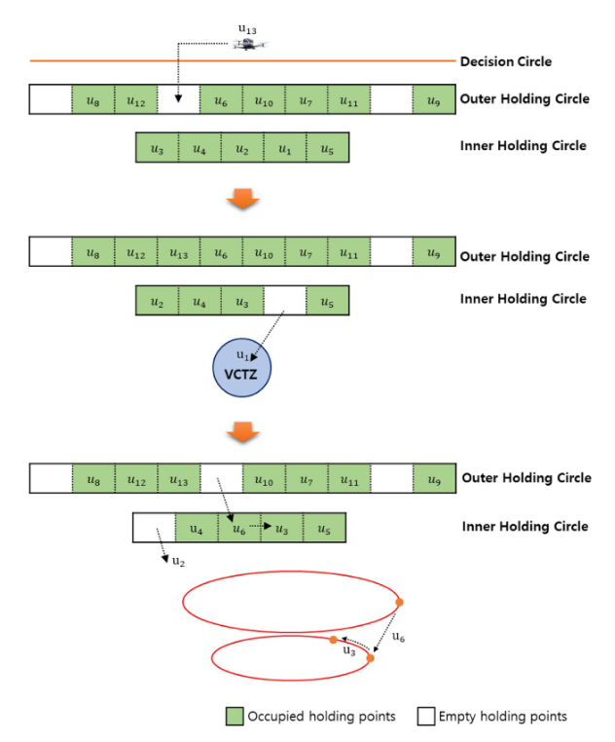
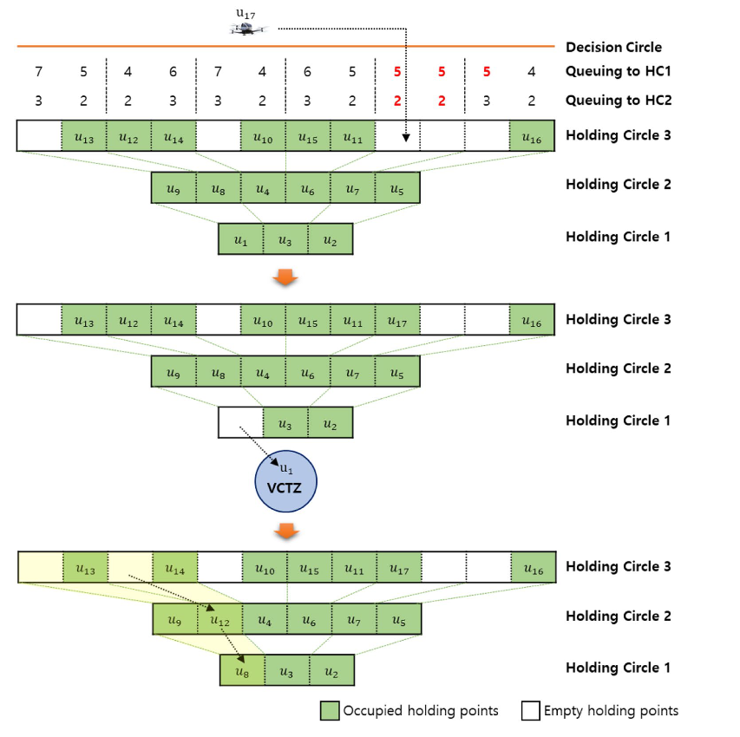
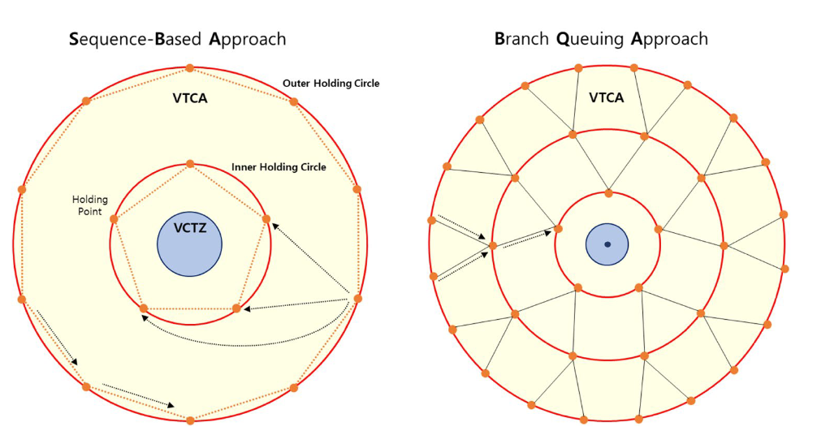
题目 | 摘要 | 方法 | 创新点 | 不足 | 算法 | 结论 | 来源 |  | 启发
An Efficient Algorithm for Self-Organized Terminal Arrival in Urban Air Mobility | 我们探索了一种空域设计，它可以调节飞机在竖直起落机场降落的流量，并按顺序维护飞机，直到竖直起落机场有可用的容量。我们演示了使用基于高效马尔可夫决策过程( MDP )的算法来实现空域设计，为UAM终端到达排序问题提供分离和碰撞避免。竖直起落机场保持容量和排序的基本信息，飞机以自组织分布式方式无缝执行引导，在等待降落的同时执行冲突避免。 | 终端区进场空域设计呈现两环四门。环1的容量为2，环2的容量为6，意味着竖直起落机场在等待竖直起落机场允许另一架飞机降落的同时，可以保持模式中最多8架飞机。交通进入空域，以自由飞行的方式接近最近到达的登机口。一旦每架飞机通过进近门限，则为其分配一个序列号，并由竖直起落机场控制器直接控制。竖直起落机场控制器将飞机分配给一个具有备用容量的环。航空器加入环形避让交通，保证间隔。由于竖直起落机场具有吸收额外航空器的能力，具有下一个序列号的航空器被引导到竖直起落机场处降落。随着内环获得备用容量，飞机按顺序从外环循环到内环。单独的竖直起落机场控制方案(在本文研究范围之外)管理VTOL的上升和下降。 排序方法：VTAC为每个环{ q1，· · ·，qn }维护一个队列，为最终接近竖直起落机场q0维护一个队列，将所有队列称为Q = { q0，q1，· · ·，qn }。每个队列是一个先进先出( FIFO )队列，具有固定的容量。随着航空器越过进近门限，它们被加入到最外层的队列中。在每个更新周期，竖直起落机场试图将飞机从外环移动到内环，并从最内环进入最终队列。 | 1.在另一架飞机距离太近的情况下，避撞惩罚将超过环内偏离的惩罚。环的半径被认为是软约束，而碰撞避免被认为是硬约束 2.当处于"圆环跟随"状态时：·在与圆环半径相同的圆环中心处放置一个终端井，以便使飞机不会在圆环半径内行驶。在飞机的未来轴承处放置一个积极的奖励。MDP解决方案将自然地将飞机牵引到未来的轴承位置。每一个其他飞机都用风险井建模，以避免与其他飞机发生碰撞。 | 1.在这个模拟中，没有考虑垂直下降到机场的任何时间。在现实中，任何需要卸载乘客、加油/补给和装载新乘客的地面服务都会产生一些额外的延迟。 2.当飞机从进近状态过渡到最终状态时，它是按顺序进行的。飞机是按顺序排列的，以便它们跨越进近门槛。为了实现排序，当一个飞机被排序后，我们在VTAC控制下维护所有飞机的一系列队列。当竖直起落机场的容量可用时，首先选择序列号最低的飞机。虽然这种方法应该能够支持其他排序和优先排序计划，例如以最少的燃料/费用优先着陆飞机，但这可能会引起飞机通过多个环的问题，并留待今后研究。 | 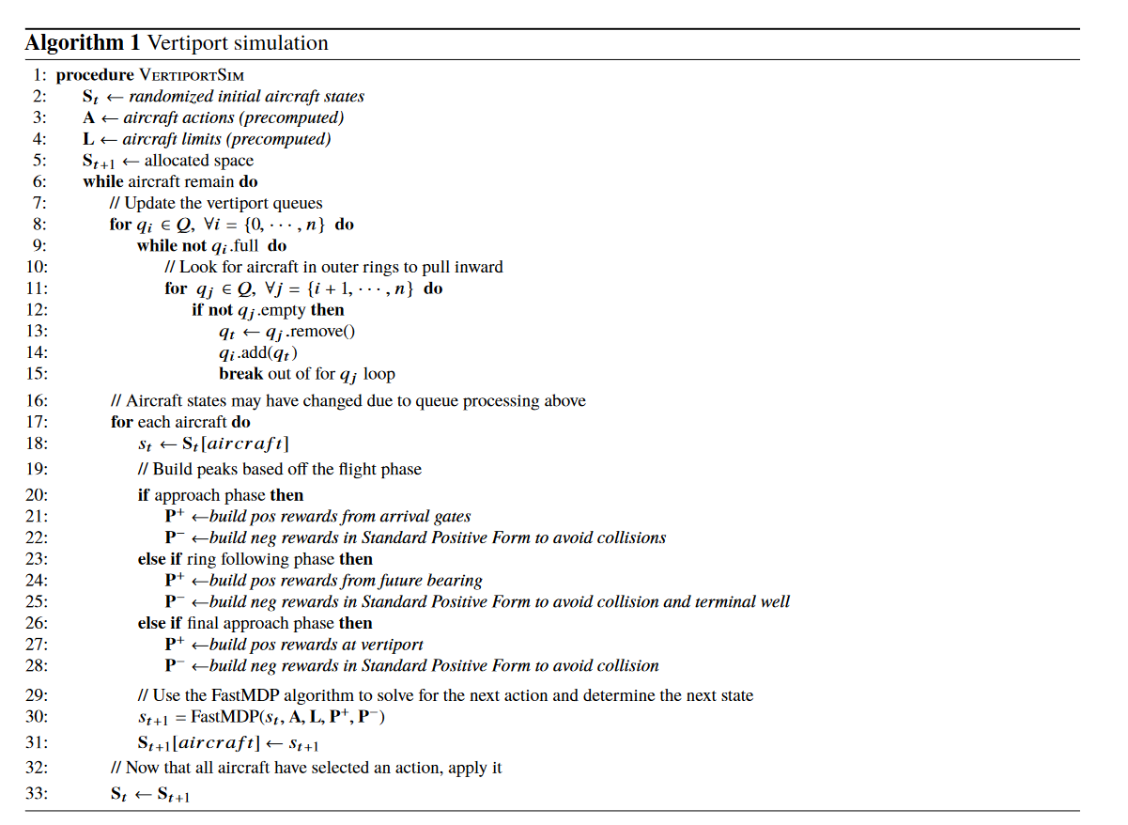 | 结果是一种混合的集中式/分布式算法，在该算法中，飞机自组织，而不需要竖直起落机场的中央控制器的直接协调。在未来，改进算法的一种方法是将排序的先到先服务性质改为基于优先级的方案，并按诸如燃料/电荷剩余分钟数等指标进行排序。这应该通过允许可能耗尽燃料的飞机更早着陆来提高安全裕度。然而，这将引入额外的拥挤，因为高优先级飞机通过现有的交通向内环移动。这可以通过环之间的高度差或引入速度控制来解决。此外，未来的工作可能允许动态添加新的环。该代码目前实际上支持了这一点，但人们发现，通过扩大环的数量和进近阈值，一些飞机可能会被引导到反向航向，从而导致不必要的冲突，因为飞机被捕获在这个新创建的环中试图整理自己。决定本论文抛开这个案例，在以后的时间里进行探索。如果速度控制是提供给每架飞机的指导的一部分，一般情况下也可以改善分离。目前所有飞行器在仿真中都以相同的最大速度运动。如果相距较近的飞机也得到了额外的引导，以改变速度，从而在t附近实现更好的分布，则可以改善分离 | 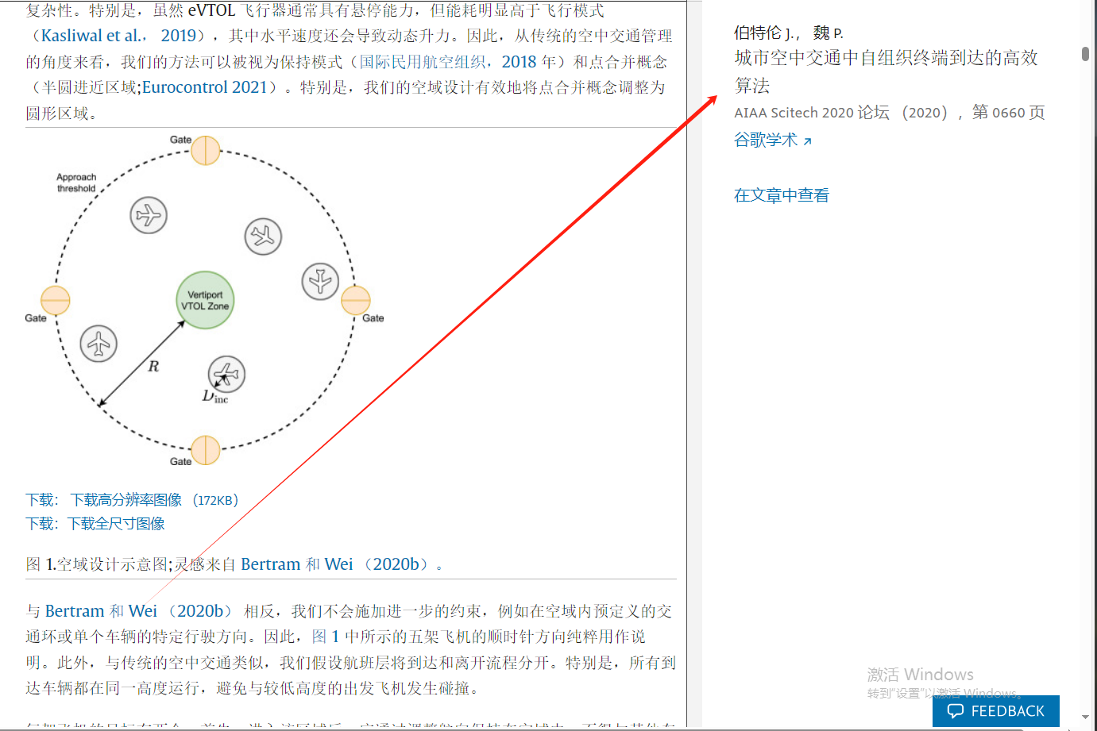 | 2区 Self-organized free-flight arrival for urban air mobility 空域设计参考文献
基于深度强化学习的飞行冲突解脱方法 | 针对传统冲突解脱方法效率较低、计算量过大等问题，再结合多架飞行器进行冲突解脱时具有的连续状态空间和连续动作空间特点，分别将深度强化学习算法DDPG(Deep Deterministic Policy Gradient)与 SAC(Soft Actor-Critic)应用于一次航向偏转飞行冲突解脱任务中，并进行仿真实验。针对传统冲突解脱方法效率较低、计算量过大等问题，再结合多架飞行器进行冲突解脱时具有的连续状态空间和连续动作空间特点，分别将深度强化学习算法DDPG(Deep Deterministic Policy Gradient)与 SAC(Soft Actor-Critic)应用于一次航向偏转飞行冲突解脱任务中，并进行仿真实验。
基于合作博弈的多机冲突解脱算法 | 为解决低空无人机冲突解脱过程中个体支付成本不公平问题,提出了基于合作博弈“核仁解”概念的多机冲突解脱算法。针对低空多机冲突场景的特点,基于“核仁解”概念,建立无人机冲突解脱支付矩阵。结合人工势场法与蚁群算法的优点,提出基于人工势场法-蚁群算法(APF-ACO)的冲突解脱混合求解策略。仿真结果表明:综合计算时间、可行性与系统效率3个评价指标,APF-ACO 混合求解策略效能最优;基于合作博弈“核仁解”的求解策略在一定程度上可提升个体公平性:同时能够在牺牲少量整体利益的前提下,拥有优先级无人机的快速规划达到目标。 | 目前对多机冲突解脱的研究局限于整体效率最优,忽略无人机个体解脱公平性及优先级的问题。低空空域下,无人机执行任务的紧急程度不同,因此,需要在解脱过程中考虑不同无人机优先级与个体公平性的因素。本文基于合作博弈理论,将“核仁解”的概念应用在冲突解脱领域,研究冲突个体在考虑优先级与公平性因素下的冲突解脱算法。
Approach Control Concepts and Optimal Vertiport Airspace Design for Urban Air Mobility (UAM) Operation | 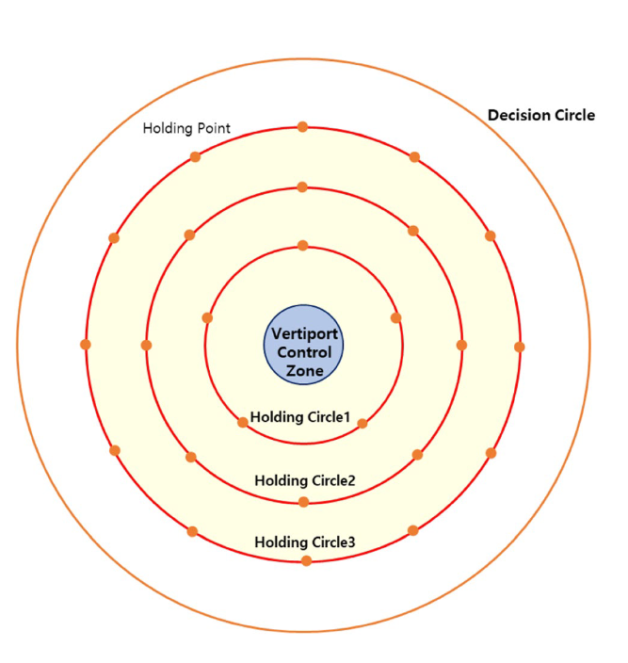 提出了一个竖直起落机场空域设计的概念，它必须先于城市空中移动性的实际操作，这是一种新兴的城市移动性解决方案。我们开发了算法来寻找每个概念的最佳空域半径，并通过仿真，得出了它们之间的比较。我们还引入了竖直起落机场末端控制区域的概念，在该区域进行个人飞行器( PAV )进近控制，该区域由驻留点和驻留圆组成。提出了PAV进入内保持环的两种策略：基于序列的方法( SBA )和基于分支排队的方法( BQA )。通过仿真比较了这些策略的效率，证明了SBA适用于空间受限的Vertipor | 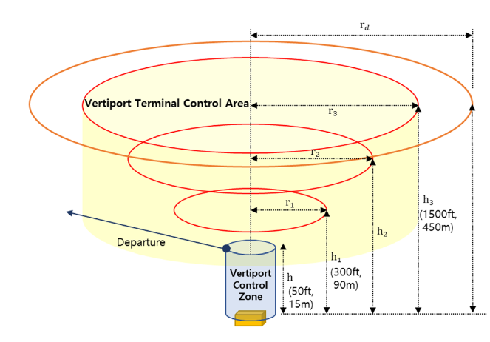 | 1 .提出了用于UAM进近控制的竖直起落机场终端控制区域( VTCA )的新概念。 2 .提出了PAV进入内环的两种策略：基于序列的方法( SBA )和基于分支排队的方法( BQA )。 3 .为每个概念开发了寻找最优空域设计的精确算法，并通过仿真，得出了两种策略之间的比较。 | 在VCTZ中，起飞和着陆顺序是动态调整的，起飞/着陆不能同时发生。 |  |  |  |  | 在已经到达决策圈的航空器中，下达着陆和执飞指令的PAV，如果超出VTCA容量或因紧急情况被要求改航，则可能进入或不进入VTCA。 决策圆和最外层保持圆的高度被设计为相同。在区域控制阶段，到达竖直起落机场的PAV被假设下降到进近控制所需的高度。此外，VCTZ的高度、最内层保持圆和最外层保持圆均遵循" Uber飞行器要求和任务"标准。最大空域容量Ct由最大保持时间th和最小起降间隔时间Δ s获得。

